Đăng ký UltraFast
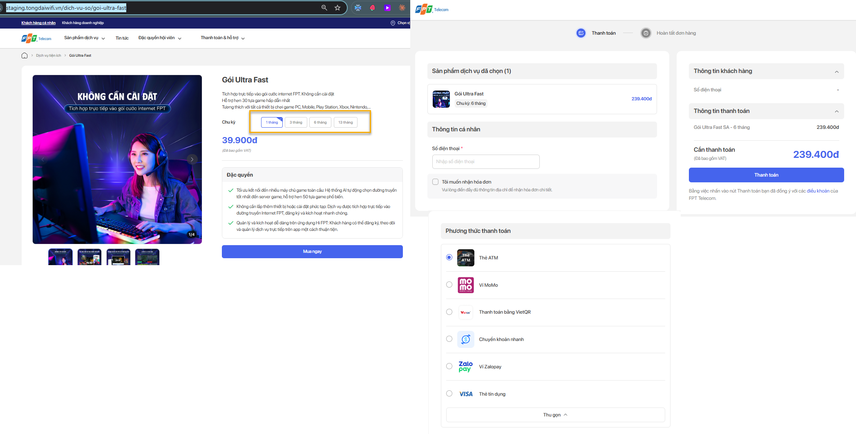

Bước thao tác | Block UI | Các trường thuộc block UI | Mô tả
B1: Truy cập màn hình chi tiết gói bán
 | B1.1 Chọn chu kỳ bất kỳ
 | B1.2 Click btn Mua ngay -> Điều hướng qua màn hình thanh toàn load đúng chu kỳ + số tiền trên màn hình thanh toán
B2: Tại bước thanh toán (màu xanh dương)
 | Logo FPT |  | Clcik quay về trang chủ FPT.vn
 | Block Sản phẩm dịch vụ đã chọn |  | load đúng tên gói, chu kỳ,số lượng, số tiền người dùng đã chọn
 | Block Thông tin cá nhân | Textbox Số điện thoại | refer sheet<Rule common>
 |  | Checkbox Tôi muốn nhận hóa đơn (ver hiện tại bỏ qua) | Cho phép tick/untick để ẩn/hiện các trường thông tin (refer sheet <Rule common>)
 | Block Phương thức thanh toán | Không có PTTT COD, chỉ có online | Load danh sách các Phương thức thanh toán của gói theo tool QLCS (VD: nếu chính sách chỉ khai báo 2PTTT thì chỉ load 2PTTT đã khai báo ) refer: sheet <Rule common>
 | Block Thông tin khách hàng |  | Load data theo thông tin cá nhân, thông tin lắp đặt (nếu có)
 | Block Thông tin thanh toán |  | Load đúng thông tin tại Sản phẩm dịch vụ đã chọn
 | Cần thanh toán |  | Load đúng tổng tiền tại Thông tin thanh toán, đã trừ voucher(nếu có ap voucher)
 | button Thanh toán |  | - Kiểm tra còn trường bắt buộc chưa nhập không thực hiện thanh toán - Kiếm tra chính sách còn active trên QLCS: Nếu không còn active thì báo lỗi không thực hiện thanh toán - Nếu tất cả data đều hợp lệ -> Thực hiện theo luồng thanh toán
 | Bằng việc nhấn vào nút Thanh toán bạn đã đồng ý với các điều khoản của FPT Telecom. |  | Điều hướng qua màn hình điều khoản : https://fpt.vn/shop/privacy-policy
 | btn Quay lại |  | Quay về màn hình chi tiết

